git_基本
◆Gitプロジェクト リポジトリ作成～プロジェクトのpushまで・・・

 | ●gitの設定・設定確認
 |  | ※イメージは、「(1)Gitの設定確認」を参照する。

 |  | ▼有効にできる順位
 |  |  | local > global > System

 | ◆Systemに設定されているgit設定の確認

 |  | ▼現在Systemに設定されている全ての設定を確認する
 |  |  | git config --system -l

 |  | ▼現在Systemに設定されているユーザの名前を確認する
 |  |  |  | git config --system user.name
 |  |  |  |  | ※コマンド入力後、何も表示が無い場合、設定されていない

 |  | ▼現在Systemに設定されているユーザのメールアドレスを確認する
 |  |  |  | git config --system user.email
 |  |  |  |  | ※コマンド入力後、何も表示が無い場合、設定されていない

 | ◆globalに設定されているgit設定の確認

 |  | ▼現在globalに設定されている全ての設定を確認する
 |  |  | git config --global -l

 |  | ▼現在globalに設定されているユーザの名前を確認する
 |  |  |  | git config --global user.name
 |  |  |  |  | ※コマンド入力後、何も表示が無い場合、設定されていない

 |  | ▼現在globalに設定されているユーザのメールアドレスを確認する
 |  |  |  | git config --global user.email
 |  |  |  |  | ※コマンド入力後、何も表示が無い場合、設定されていない

 | ◆localに設定されているgit設定の確認

 |  | ▼注意点
 |  |  | localのgit設定内容を確認する場合、「.git」が存在するフォルダにて、以下のコマンドを実行すること。

 |  | ▼現在localに設定されている全ての設定を確認する
 |  |  | git config --local -l

 |  | ▼現在localに設定されているユーザの名前を確認する
 |  |  |  | git config --local user.name
 |  |  |  |  | ※コマンド入力後、何も表示が無い場合、設定されていない

 |  | ▼現在localに設定されているユーザのメールアドレスを確認する
 |  |  |  | git config --local user.email
 |  |  |  |  | ※コマンド入力後、何も表示が無い場合、設定されていない

 | ◆ユーザー名とメールアドレスを設定変更する

 |  | ▼Systemへ設定or設定変更する
 |  |  | git config --system user.name "ユーザ名を入力"
 |  |  | git config --system user.email "メールアドレスを入力"

 |  | ▼globalへ設定or設定変更する
 |  |  | git config --global user.name "ユーザ名を入力"
 |  |  | git config --global user.email "メールアドレスを入力"

 |  | ▼localへ設定or設定変更する
 |  |  | git config user.name "ユーザ名を入力"
 |  |  | git config user.email "メールアドレスを入力"

 |  |  | ※上記コマンドで下記エラーが発生した場合の手順

 |  |  |  | ↓エラー文言内容
 |  |  |  | fatal: not in a git directory

 |  |  |  | 1.
 |  |  |  | ローカルPCにリモートリポジトリからコピー(フォークorクローン)してきたフォルダ内へ移動する。

 |  |  |  | 2.
 |  |  |  | Git Bashにて、もう一度「▼localへ設定or設定変更する」のコマンドを実行する。

 |  | ▼git設定内容の確認(全般の確認)
 |  |  | git config -l

 |  | ▼git設定ファイルの場所を確認する
 |  |  | git config -l --system

 |  |  | ↓出力ログ
 |  |  | http.sslcainfo=ここに設定ファイルの場所が表示される

 | ◆変更内容をインデックスに追加してコミット対象にする

 |  | ▼基本コマンド
 |  |  | git add

 |  | ▼バージョン管理がされており、変更されたファイルを全てインデックスへ追加する
 |  |  | git add -u

 |  | ▼変更された全てのファイルをインデックスへ追加する
 |  |  | git add -A

 |  | ▼自分が現在存在するフォルダ配下の変更を全てインディックスへ追加する
 |  |  | git add .

 |  | ▼インデックスへ追加した内容(git add)した内容を全て一括で取り消す方法
 |  |  | ※動作のイメージは[(2)git_add_HEAD]シートを参照

 |  |  | git reset
 |  |  | git reset HEAD
 |  |  | git reset HEAD .
 |  |  | git reset .

 |  | ▼git resetでの注意点
 |  |  |  | ※イメージは「(3)git_resetイメージ」シートを参照

 |  | ▼一番初めにインデックス追加(git add)した内容を取り消す
 |  |  | git rm --cached

 |  |  | ▼インデックスのファイルを直接削除するコマンド
 |  |  |  | git rm --cached

 |  |  | ▼インデックスに追加(git add)した中から特定のファイルだけを削除する
 |  |  |  | git rm --cached <file_name>

 |  |  | ▼git rm --cachedの注意点
 |  |  |  | コマンド「git rm」のみ実行すると、フォルダ実体とファイル実体を削除してしまう為、注意する

 |  | ▼インデックスへ追加(git add)した変更内容を確認するコマンド
 |  |  | git diff --cached HEAD
 |  |  | git diff --cached

 | ◆ブランチ

 |  | ▼[local環境のみ]ブランチの状態を確認する
 |  |  | git branch

 |  |  | * master

 |  | ▼[リモート環境のみ]ブランチの状態を確認する

 |  |  | (1)
 |  |  | git fetch

 |  |  | (2)
 |  |  | git branch -a

 |  | ▼ブランチの現在の状態を確認する(マージやコミット等が確認出来る)
 |  |  | git show-branch

 |  | ▼gitのバージョンを確認する
 |  |  | git --version

 | ◆Gitのセットアップ

 |  | ●GitとGitHubのイメージ


GitHub
Giｔ
(VCS)(オープンソース・
バージョンコントロール・
システム
)
ローカルPC
ローカルPCにて
発生した
全ての動作
ファイルを管理する
・誰が?いつ?どのように?どのように変更した?かを管理している。

 |  |  | ▼VCS(オープンソース・バージョンコントロール・システム)で管理されるもの
 |  |  |  | ・主にテキストファイルを管理する。

 |  | ●Gitのメールアドレスとユーザ名のイメージ

Git
ユーザ名
xxxxx@co.jp
コミット
GitHubアカウントへ、ユーザが実施したコミットを紐づける

 |  | ●Gitのセットアップ内容を確認するコマンド

 |  |  | ▼Gitのユーザ名を確認する
 |  |  |  | git config --global user.name

 |  |  | ▼Gitのコミットメールアドレスを確認する
 |  |  |  | git config --global user.email

 |  | ●Gitのセットアップを実施するコマンド

 |  |  | ▼Gitのメールアドレスを設定(もしくは変更)する
 |  |  |  | git config --global user.email "設定したいメールアドレスを入力する"

 |  |  | ▼Git のユーザー名を設定(もしくは変更)する
 |  |  |  | git config --global user.name "設定したいユーザ名を入力する"

 |  | ●Git に GitHub の認証情報をキャッシュする

 |  |  | ▼イメージ
Git
ユーザ名
xxxxx@co.jp
パスワード
アカウント
情報
ログイン
ユーザ名
xxxxx@co.jp
パスワード
ユーザの
アカウント情報を
一時的に保存する
一時保存
これは、
キャッシュ
の仕組みである
この仕組みにより
データのやり取りを
速くすることが出来る
ここにアカウントを一時保存している。
pushやpull時に、毎回アカウント入力を求められることが無くなる。

 |  |  | ▼「Git に GitHub の認証情報をキャッシュする」メリット
 |  |  |  | ・pushやpull等を実施する時、毎回IDやパスワードを求められることが無くなる。

 |  | ●【SSH】GitにGitHubの認証情報を登録する

 |  |  | ▼既存のSSHキーの確認
 |  |  |  | ls -al ~/.ssh

 |  |  |  | ↓出力ログ
 |  |  |  | sshキーが存在する場合、sshキー一覧が表示される。

 |  |  |  | (例)
 |  |  |  | $ ls -al ~/.ssh
 |  |  |  | total 22
 |  |  |  | drwxr-xr-x 1 MC 197121 0 7月 7 22:12 ./
 |  |  |  | drwxr-xr-x 1 MC 197121 0 7月 11 16:56 ../
 |  |  |  | -rw-r--r-- 1 MC 197121 1679 3月 14 17:29 id_rsa
 |  |  |  | -rw-r--r-- 1 MC 197121 401 3月 14 17:29 id_rsa.pub
 |  |  |  | -rw-r--r-- 1 MC 197121 368 7月 10 20:20 known_hosts

 |  |  |  | ↓Gitの初期値の公開鍵ファイル名は以下です。

 |  |  |  |  | id_rsa.pub
 |  |  |  |  | id_ecdsa.pub
 |  |  |  |  | id_ed25519.pub

 |  |  |  | ↓公開鍵と秘密鍵
 |  |  |  |  | ・公開鍵
 |  |  |  |  |  | id_rsa.pub
 |  |  |  |  | ・秘密鍵
 |  |  |  |  |  | id_rsa

 |  |  | ▼SSHキーを作成するタイミング
 |  |  |  | ・既存の鍵を GitHubへの接続に利用したくない場合
 |  |  |  | ・公開鍵と秘密鍵のペアが存在しない場合

 |  |  | ▼新しいSSHキーを生成する
 |  |  |  | ssh-keygen -t rsa -b 4096 -C "メールアドレスを入力する"

 |  |  |  | 「Enter a file in which to save the key」というメッセージが表示される
 |  |  |  | Enterキーを押下

 |  |  |  | パスフレーズを入力する

 |  | ●パスフレーズを設定する

 |  |  | ▼パスフレーズのイメージ

Git
アクセス
自分
悪意を持った
第三者
使用
使用
同じPCを使用することで、悪意のある第三者もGitへアクセスできる
この状況を
防ぎたい!!!
SSHキー
＋
SSHキーに
パスフレーズを
追加する。
「ssh-agent」コマンドを事前に設定すると、
パスフレーズを再入力する必要が
無くなる。

パスフレーズ

 |  |  | ▼パスフレーズを追加(または変更)する
 |  |  |  | ssh-keygen -p

 |  |  |  | ※対象の鍵に対して、既にパスフレーズが存在する場合、
 |  |  |  | そのパスフレーズの入力が求められる。

 |  |  | ▼Git for Windows で ssh-agent を自動的に起動する
 |  |  |  | bashやGitシェルを開いた時、ssh-agent を自動的に実行させるコマンド。

 |  |  |  | ↓貼り付けるコマンド
 |  |  |  | https://docs.github.com/ja/github/authenticating-to-github/working-with-ssh-key-passphrases
 |  |  |  |  | 【対象項目】Git for Windows で ssh-agent を自動的に起動する

 |  |  | ▼秘密鍵が初期値の場所に保存されていない場合の対応方法
 |  |  |  | ↓(秘密鍵)初期値の場所
 |  |  |  |  | ~/.ssh/id_rsa

 |  |  |  | ・秘密鍵が初期値の場所に設定されていない場合、SSH認証エージェントに
 |  |  |  | 秘密鍵の場所が何処にあるかを指定する必要がある。
 |  |  |  |  | →(対応方法)鍵をssh-agentへ追加する。

 |  |  | ▼ssh-agentから鍵を消去する方法
 |  |  |  | ssh-add -t<seconds>
 |  |  |  | (例)ssh-add -t 30s(30秒)

 |  |  |  | ↑上記のコマンドは、Gitアカウントに追加されるパスフレーズの最大存続期間の初期値を設定する。
 |  |  |  | <seconds>の箇所でパスフレーズの最大存続期間(つまり、どのぐらいの時間でパスフレーズを削除するか)を設定する。

 |  |  | ▼SSH キーを ssh-agent に追加する
 |  |  |  | ↓SSH キーを ssh-agent に追加する前に終わらせておくべきこと
 |  |  |  |  | ・既存の SSH キーの確認
 |  |  |  |  | ・新しい SSH キーの生成

 |  |  |  | ↓手順

 |  |  |  |  | (1)【ssh-agent が動作しているか確認する】ssh-agent が実行されていることを確認するコマンド
 |  |  |  |  |  | eval $(ssh-agent -s)

 |  |  |  |  |  | (例_ssh-agentが動作している時)
 |  |  |  |  |  |  | $ eval $(ssh-agent -s)
 |  |  |  |  |  |  | Agent pid 1730

 |  |  |  |  | (2)SSH プライベートキーを ssh-agent に追加する。

 |  |  |  |  |  | ↓秘密鍵(初期値の場合)をssh-agentへ追加する
 |  |  |  |  |  |  | ssh-add ~/.ssh/id_rsa

 |  |  |  |  |  | ↓秘密鍵(任意の名前に変更した場合)をssh-agentへ追加する
 |  |  |  |  |  |  | ssh-add ~/.ssh/秘密鍵の名前を設定

 |  |  |  |  | (3)Gitアカウントへ新しいSSHキーを追加する
 |  |  |  |  |  | ↓Gitアカウントへ新しいSSHキーを追加する場合、事前に終わらせておくこと
 |  |  |  |  |  |  | ・既存の SSH キーの確認
 |  |  |  |  |  |  | ・既存の SSH キーの確認新しい SSH キーを生成して ssh-agent に追加する

 |  |  | ▼Gitアカウントへ新しいSSHキーを追加する

 |  |  |  | ↓イメージ

Git
ユーザ名
xxxxx@co.jp
パスワード
SSHキー
Gitアカウント
へ追加する
リモート
リポジトリ
ローカル
リポジトリ
SSHをGitアカウント
へ追加後、
任意のローカルリポジトリへ、
SSHを使えるよう、
再設定できる。
再設定

 |  |  | ▼【設定手順】Gitアカウントへ新しいSSHキーを追加する

 |  |  |  | ↓下記URLの「1」から手順を実行すること
 |  |  |  | https://docs.github.com/ja/github/authenticating-to-github/adding-a-new-ssh-key-to-your-github-account

 |  |  | ▼SSHキーの内容を確認する

 |  |  |  | (1)以下のコマンドを実行する(SSHキーの場所へ移動するコマンド)
 |  |  |  |  | cd ~/.ssh

 |  |  |  | (2)以下のコマンドを実行する(どのフォルダ内に存在しているかを確認する)
 |  |  |  |  | pwd

 |  |  |  |  | ↓出力ログ
 |  |  |  |  | 現在、自分が存在しているパスを出力する

 |  |  |  | (3)(2)で出力されたログの場所を元に、パスの場所へ移動する

 |  |  |  | (4)下記のファイルをテキストファイル形式(サクラエディタ等)で開く
 |  |  |  |  | id_rsa
 |  |  |  |  |  | →秘密鍵

 |  |  |  |  | id_rsa.pub
 |  |  |  |  |  | →公開鍵

 |  |  | ▼SSH 接続をテストする
 |  |  |  | ↓SSH 接続をテストする前に、以下の内容を終わらせておくこと
 |  |  |  |  | ・既存の SSH キーの確認
 |  |  |  |  | ・新しい SSH キーを作成する
 |  |  |  |  | ・GitHub アカウントに新しい SSH キーを追加する

 |  |  |  | ↓以下のコマンドを実行する(GitHubにsshを試行する)
 |  |  |  | ssh -T git@github.com

 |  |  |  | 【参考文献】
 |  |  |  | https://docs.github.com/ja/github/authenticating-to-github/testing-your-ssh-connection

 |  |  | ▼「ssh -T git@github.com」実行後、「permission denied」が表示された

 |  |  |  | ↓Gitが正しいサーバに接続されていることを確認する。
 |  |  |  |  | ssh -vT git@github.com

 |  |  |  | ↓秘密鍵が存在するか確認する。
 |  |  |  |  | ssh-add -l

 |  |  |  |  | ↓ログ出力
 |  |  |  |  |  | 秘密鍵のパスが表示される
 |  |  |  |  |  | ログが出力されない場合、ssh秘密鍵無し。ssh秘密鍵を登録する。
 |  |  |  |  |  | (例)
 |  |  |  |  |  | $ ssh-add -l
 |  |  |  |  |  | 2048 SHA256:laf0VVvypRyOnuWf1L3F40qwGkE0xRH9xHoOp0YIytQ id_rsa (RSA)

 |  |  |  | ↓接続確認を実施する
 |  |  |  |  | ssh git@github.com

 |  |  |  | ↓接続確認を実施する(エラーの場合、エラーコードが表示される)
 |  |  |  |  | ssh -vT git@github.com

 |  |  | ▼(すでに秘密鍵を作成している場合・・・)SSHのエージェントへ秘密鍵を登録する
 |  |  |  | ssh-add 秘密鍵の名前を入力

 |  |  |  | ↓下記のログが表示されていれば、成功
 |  |  |  | Identity added: id_rsa (id_rsa)

 |  |  | ▼SHH Keys（公開鍵）の設定方法

 |  |  |  | (1)SSH鍵が存在するディレクトリへ移動する
 |  |  |  |  | cd ~/.ssh

 |  |  |  | (2)SSH 鍵の公開鍵を生成するコマンドを実行する
 |  |  |  |  | ssh-keygen

 |  |  |  | (3)下記のコマンドでSSH鍵の公開鍵の中身を確認する
 |  |  |  |  | cat ~/.ssh/id_rsa.pub

 |  |  | 【対応すること】
 |  |  | リモートリポジトリへ公開鍵を登録する

(1)Gitの設定確認
◆(1)Gitの設定確認_イメージ図

System
・システム全体の設定
global
・対象ユーザに紐づくリポジトリが対象
local
・1つのリポジトリのみ、対象
local
・1つのリポジトリのみ、対象
local
・1つのリポジトリのみ、対象
対象ユーザが紐づいていないリポジトリ

(2)git_add_HEAD
(2)git addとgit resetのイメージ
 | 参考文献：http://www-creators.com/archives/1282#git_add

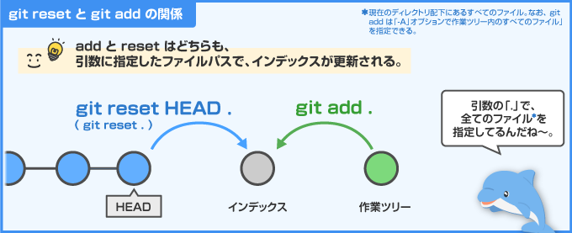
「git reset」は、
過去、最新でコミットされた最新の状態を確認し、インデックスの状態を更新している。

(3)git_resetイメージ
コミット
(未実施)
git add
1回目
git add
2回目
git add
3回目
git reset実行(1回のみ)
全てのgit addが
削除される。
(インディックスへ追加されたもの、全て削除される)
(3)git_resetのイメージ

リポジトリの作成
https://docs.github.com/ja/github/committing-changes-to-your-project/creating-and-editing-commits
 | ◆リポジトリを作成する

GitHub

リポジトリ

保存

プロジェクト

 |  | ●プロジェクトをGitHubへ保存する為には、リポジトリが必要になる。

 |  | ▼GitHubでリポジトリを作成する手順書
 |  |  | https://docs.github.com/ja/github/getting-started-with-github/create-a-repo

 |  | (1)

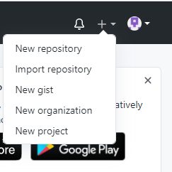

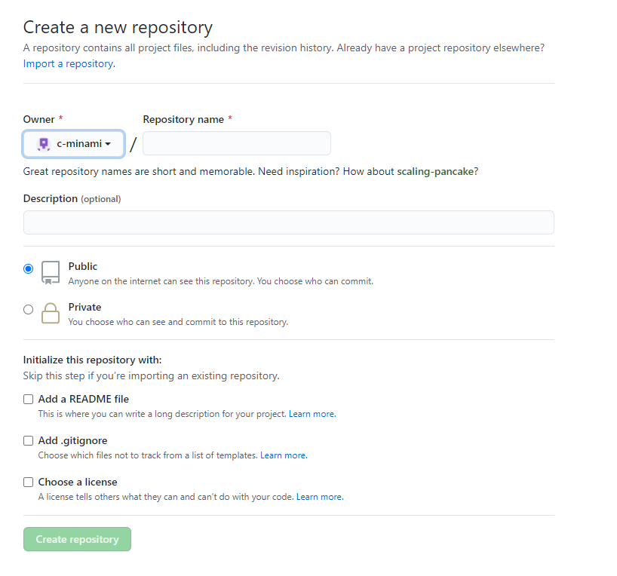
リポジトリの
所有者
リポジトリ名を
名づける
何のリポジトリかを
説明する。
リポジトリの可視性を
設定する
必ず、
チェックを付ける
・自動的にREADMEファイルが作成される
各設定終了後、
ボタン押下する

 |  | (2)

 |  | (3)
 |  | リポジトリの作成完了

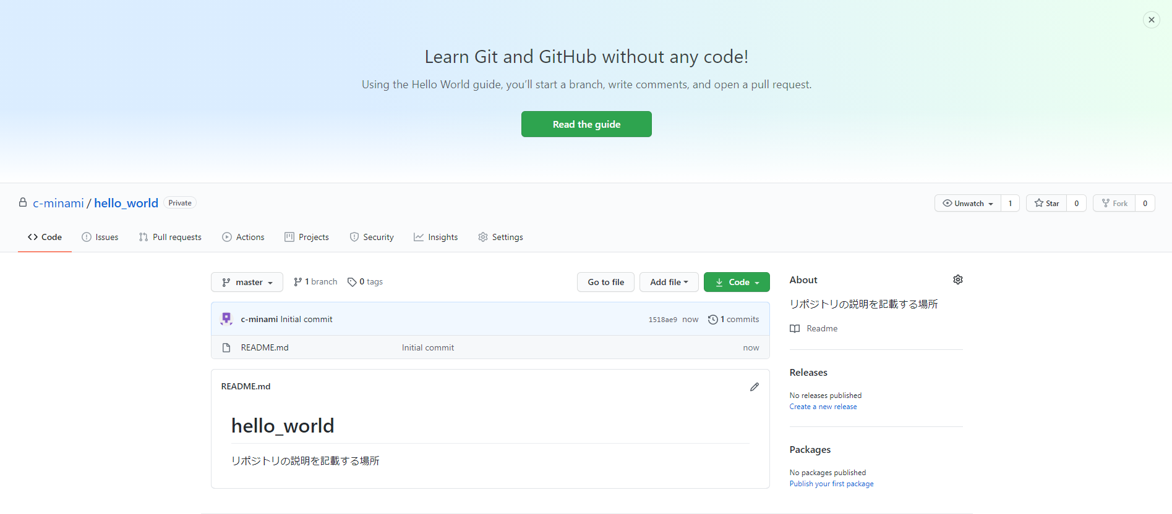

 |  | ●リポジトリの可視性とは?

GitHub

リポジトリを、
パブリックorプライベート
にするかを選択できる。

リポジトリ

ファイル等に変更があった場合でも、ある時間帯のソースコードやファイル等の状態を抜き出している。
その為、ファイルやソースコードが後から変更されても、
中身に影響を与えない。

 |  |  | ●スナップショットとは?

変更
変更

時系列

ソースコード

ある時間でのソースコードやファイル、ディレクトリ、データベースファイル等を抜き出す
ファイル

ディレクトリ
抜き出す

データベース

 |  |  |  |  | ▼背景
 |  |  |  |  | バックアップ作業途中にファイルが更新された場合、ファイルやディレクトリ等で差分が発生する。
 |  |  |  |  | それを防ぐために、使用される技術のこと。

 |  |  |  |  | ▼参考URL
 |  |  |  |  |  | https://www.idcf.jp/words/snapshot.html

 |  |  | ●READMEファイルとは

GitHub

リポジトリ

READMEファイル

説明する

プロジェクト

 |  |  |  | ▼説明
 |  |  |  |  | ・プロジェクトの詳細を説明する。
 |  |  |  |  | ・プロジェクトのインストール方法や、使い方等のドキュメンテーションを書き込んだりする。

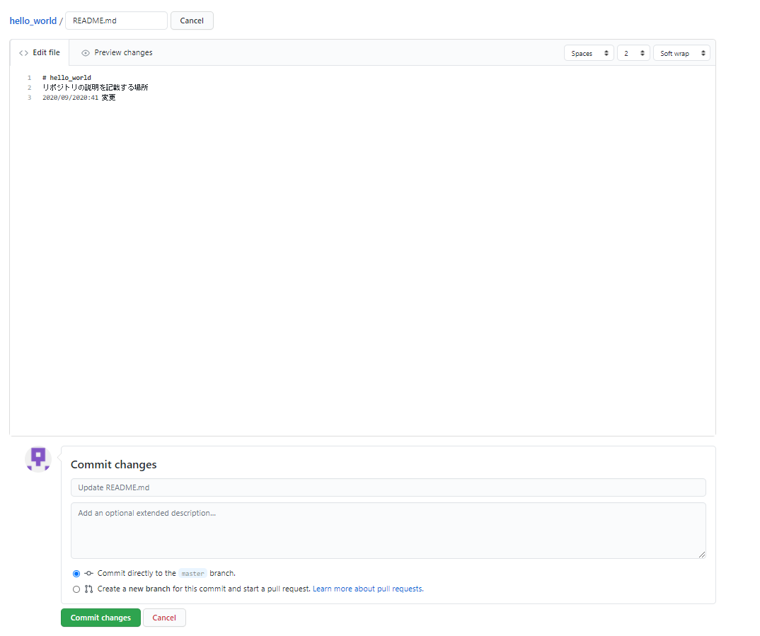
編集終了後、
プレビュー画面にて、
編集内容を確認できる
編集画面
名前の変更
コミット内容を
入力する
現在のブランチから、
新しいブランチへコミット追加する
既に存在しているブランチへ
コミットする
 |  |  | (4)
 |  |  | 最初の変更をコミットする

 |  |  |  | ▼現在のブランチから新しいブランチへコミットを作成する

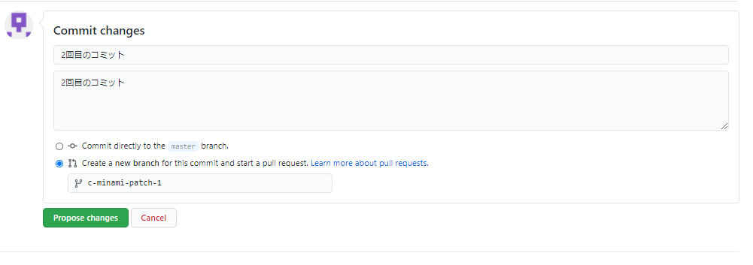

 |  |  | (5)
 |  |  |  | リポジトリをコピーする(リポジトリをフォークする)

 |  |  |  |  | ▼フォークとは?
 |  |  |  |  |  | 「コピー」のこと

 |  |  |  |  | ▼手順

 |  |  |  |  | 1.

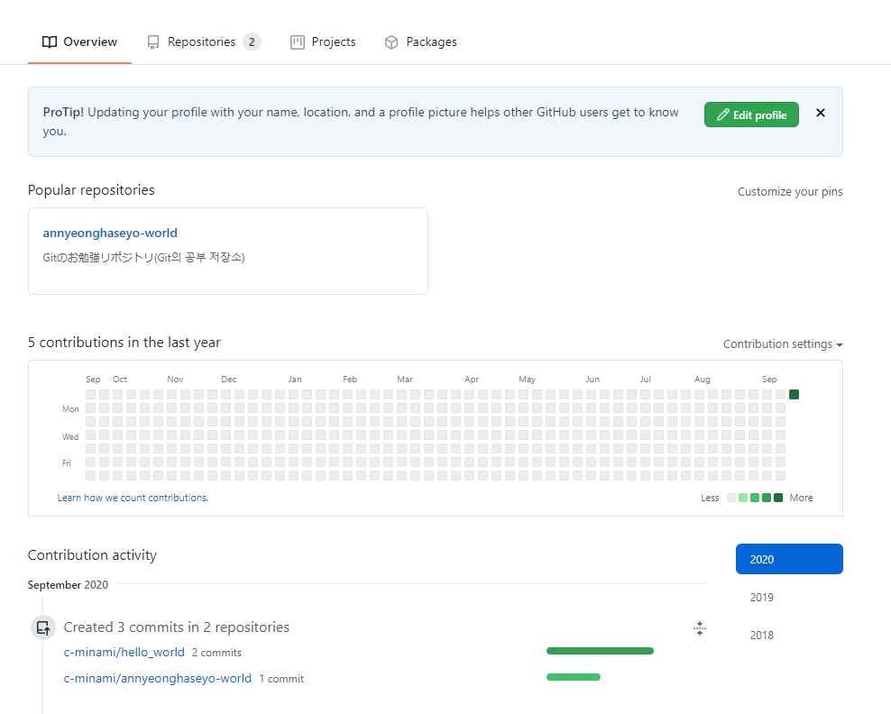

 |  |  |  |  | 2.

 |  |  |  |  | 2-2-1_リポジトリをフォークする(権限設定により実施出来ない場合あり。その場合は、2-2-1へ進む)

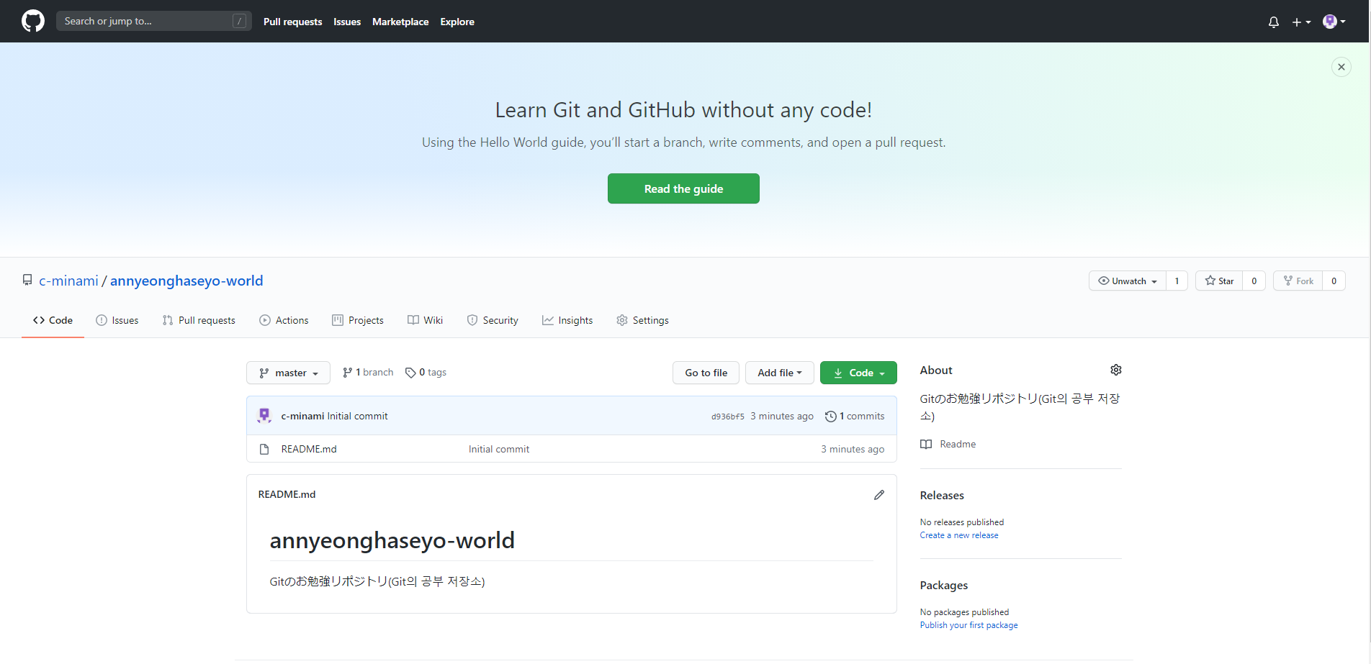

 |  |  |  |  | 2-2-1_ ローカルコンピュータに対象リポジトリのファイルが存在しない場合、下記の手順を実行する。
 |  |  |  |  | ※この手順は、リポジトリのコピー(フォーク)を同期させる作業でもあります。

 |  |  |  |  | 2-2-2

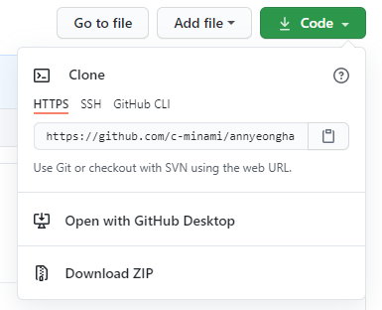
HTTPを使用してリポジトリを複製する。

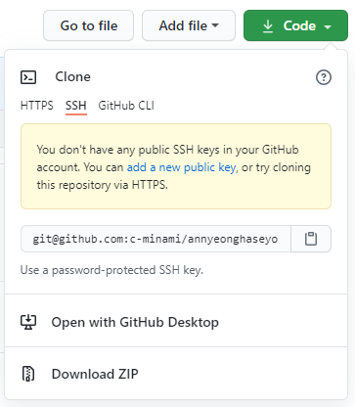
GitHubアカウントに公開SSH認証鍵(公開鍵)が存在する場合は、SSHからのコピーが可能である。

 |  |  |  |  | 2-2-3_GitBashを開く。ローカルPCへコピーしたい場所まで、Linuxコマンドを使用し、対象ディレクトリ(対象フォルダ)へ移動する。

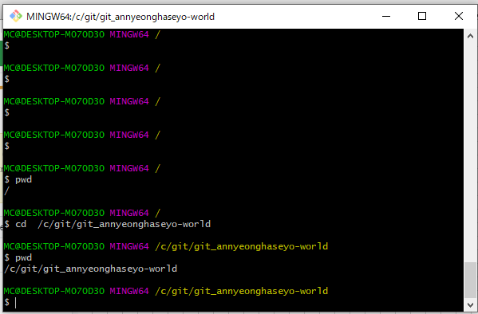

 |  |  |  |  | 2-2-4_下記のコマンドを貼り付ける

 |  |  |  |  |  | git clone 2-2-2でコピーしたURL

 |  |  |  |  |  |  | (イメージ)▼成功した場合

 |  |  |  |  |  |  | MC@DESKTOP-M070D30 MINGW64 /c/git/git_annyeonghaseyo-world
 |  |  |  |  |  |  | $ git clone https://github.com/c-minami/annyeonghaseyo-world.git
 |  |  |  |  |  |  | Cloning into 'annyeonghaseyo-world'...
 |  |  |  |  |  |  | remote: Enumerating objects: 3, done.
 |  |  |  |  |  |  | remote: Counting objects: 100% (3/3), done.
 |  |  |  |  |  |  | remote: Compressing objects: 100% (2/2), done.
 |  |  |  |  |  |  | remote: Total 3 (delta 0), reused 0 (delta 0), pack-reused 0
 |  |  |  |  |  |  | Unpacking objects: 100% (3/3), 662 bytes | 23.00 KiB/s, done.

 |  |  |  |  | 2-3-1_下記のコマンドを入力する

 |  |  |  |  |  | git remote -v
 |  |  |  |  |  |  | →コピー用に現在構成されているリモートリポジトリの構成を確認できる。

 |  |  |  |  |  | ●git remote
 |  |  |  |  |  |  | ▼説明
 |  |  |  |  |  |  |  | 今までに設定したリモートリポジトリの名前を一覧表示する。
 |  |  |  |  |  |  |  | 複数のリモートリポジトリを設定している場合、全てのリモートリポジトリの名前を表示させる。
 |  |  |  |  |  |  |  | https://git-scm.com/book/ja/v2/Git-%E3%81%AE%E5%9F%BA%E6%9C%AC-%E3%83%AA%E3%83%A2%E3%83%BC%E3%83%88%E3%81%A7%E3%81%AE%E4%BD%9C%E6%A5%AD

 |  |  |  |  |  | ●git remote -v
 |  |  |  |  |  |  | ▼説明
 |  |  |  |  |  |  |  | 今までに設定したリモートリポジトリの名前に対応する①書き込み用のURL②読み取り用のURL、2種類表示させる。
 |  |  |  |  |  |  |  | 複数のリモートリポジトリを設定している場合、全てのリモートリポジトリの名前を表示させる。
 |  |  |  |  |  |  |  | https://git-scm.com/book/ja/v2/Git-%E3%81%AE%E5%9F%BA%E6%9C%AC-%E3%83%AA%E3%83%A2%E3%83%BC%E3%83%88%E3%81%A7%E3%81%AE%E4%BD%9C%E6%A5%AD

 |  |  |  |  |  | ●「git remote -v」を入力し、下記エラーが表示された場合の対処方

 |  |  |  |  |  |  |  | $ git remote -v
 |  |  |  |  |  |  |  | fatal: not a git repository (or any of the parent directories): .git

 |  |  |  |  |  |  |  | 1.
 |  |  |  |  |  |  |  | ローカルPCにリモートリポジトリからコピー(フォークorクローン)してきたフォルダ内へ移動する。

 |  |  |  |  |  |  |  | 2.
 |  |  |  |  |  |  |  | [git_基本]シートの
 |  |  |  |  |  |  |  | 「◆localに設定されているgit設定の確認」欄及び「◆localに設定されているgit設定の確認」へ移動し、user.nameやuser.emailが設定されているか確認する。
 |  |  |  |  |  |  |  | user.nameやuser.emailが設定されていない場合は、「◆ユーザー名とメールアドレスを設定変更する」欄へ移動し、user.nameやuser.emailを設定する。

 |  |  |  |  |  |  |  | 3.
 |  |  |  |  |  |  |  | もう一度、下記のコマンドを実行する。
 |  |  |  |  |  |  |  |  | git remote -v

 |  |  |  |  |  |  | ●アップストリームとは・・・?

GitHub
コピー元
リポジトリ
自分用
リポジトリ
コピー
自分用の
リモートリポジトリと
ローカルリポジトリと比較して、
変更が進んでいる。

アップストリームとは、
赤枠で囲っているような、
「上流」の箇所を
示す。

GitHub
コピー元
リポジトリ
自分用
リポジトリ
コピー
まずは、自分の
ローカルリポジトリへ
変更を反映させる。

GitHub
コピー元
リポジトリ
自分用
リポジトリ
コピー
続いて、
自分のリモートリポジトリへ
変更内容を反映させる。

 |  |  |  |  | 2-3-2_下記のコマンドを入力する。
 |  |  |  |  |  | git remote add 新しい上流リモートリポジトリの名前 新しい上流リモートリポジトリのURLを指定する
 |  |  |  |  |  |  | →このコマンドにて、リモートリポジトリからコピーしてきたローカルリポジトリに対して、
 |  |  |  |  |  |  | 新しい上流リモートリポジトリのURLを設定する。

 |  |  |  |  |  |  | ▼イメージ
GitHub
コピー元
リポジトリ
自分用
リポジトリ
コピー

上流リモートリポジトリとは、
この箇所を示す。

 |  |  |  |  |  |  | ▼上流リモートリポジトリのURL場所

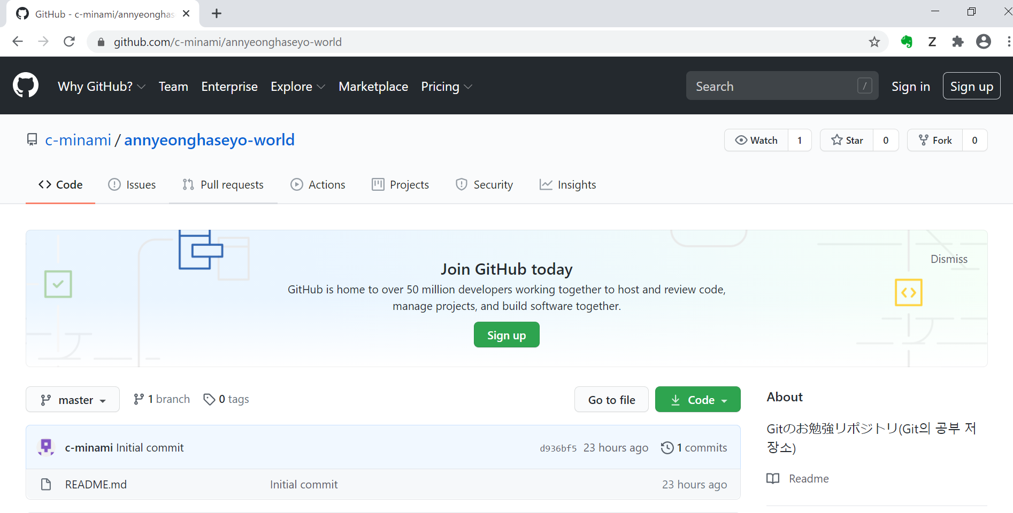

 |  |  |  |  | 2-3-2_2-3-1のコマンドがきちんと設定されているか確認する為、下記のコマンドを実行する。
 |  |  |  |  |  | git remote -v
 |  |  |  |  |  |  | →上流リモートリポジトリのURL先を確認する

 |  |  |  |  |  |  | (ログ出力例)

 |  |  |  |  |  |  | $ git remote -v
 |  |  |  |  |  |  | origin https://github.com/c-minami/annyeonghaseyo-world.git (fetch)
 |  |  |  |  |  |  | origin https://github.com/c-minami/annyeonghaseyo-world.git (push)
 |  |  |  |  |  |  | upstream https://github.com/c-minami/annyeonghaseyo-world (fetch)
 |  |  |  |  |  |  | upstream https://github.com/c-minami/annyeonghaseyo-world (push)

 |  |  |  |  |  |  | ▼git cloneのコマンド
 |  |  |  |  |  |  |  | git clone <url>

 | ◆フォークを同期する

 |  | ▼説明
 |  |  | リポジトリのフォーク(リポジトリのコピー)を最新に保つために、
 |  |  | 上流リポジトリと同期する作業である。

 |  | ▼前提
 |  |  | リポジトリからフォーク(コピー)してきたリポジトリに対して、
 |  |  | 上流リポジトリのURLを設定する作業が必要である。

 |  | ▼前提を確認する手順(下記の手順を参考にする)
 |  |  | 2-3-1_下記のコマンドを入力する
 |  |  | 2-3-2_下記のコマンドを入力する。

 |  | ▼手順

 |  |  | 1-1.
 |  |  | 下記のコマンドを実行する
 |  |  |  | git fetch upstream
 |  |  |  |  | →コピーしてきたリポジトリのローカルブランチ(masterブランチ)をチェックアウトし、
 |  |  |  |  | 新しいローカルブランチを作成する。

 |  | ↓続き
 |  | https://docs.github.com/ja/github/collaborating-with-issues-and-pull-requests/syncing-a-fork
 |  | https://docs.github.com/ja/github/collaborating-with-issues-and-pull-requests/creating-and-deleting-branches-within-your-repository

 |  | https://docs.github.com/ja/github/collaborating-with-issues-and-pull-requests/about-pull-requests
 |  |  | https://docs.github.com/ja/github/collaborating-with-issues-and-pull-requests/creating-a-pull-request
 |  |  | https://docs.github.com/ja/github/collaborating-with-issues-and-pull-requests/creating-a-pull-request-from-a-fork

 |  | ↓一般的なGitコマンドを使用する
 |  | https://docs.github.com/ja/github/using-git/pushing-commits-to-a-remote-repository
 |  | https://docs.github.com/ja/github/using-git/getting-changes-from-a-remote-repository

 |  | ↓変更をプロジェクトにコミットする
 |  | https://docs.github.com/ja/github/committing-changes-to-your-project/creating-and-editing-commits
 |  | https://docs.github.com/ja/github/committing-changes-to-your-project/viewing-and-comparing-commits
 |  | https://docs.github.com/ja/github/committing-changes-to-your-project/troubleshooting-commits

git remote_git clone_git init
◆git remote

Git
Gitのプロジェクト
ローカルのフォルダ
ローカルリポジトリ
.git
git remoteコマンドは、
リモートリポジトリの状態を
確認する。
リモートリポジトリ1
リモートリポジトリ2
リモートリポジトリ
git remote -vコマンドは、
リモートリポジトリ状態の詳細を
確認できる。
 | ■git remoteのイメージ

 |  | (ログ出力の例)
 |  |  | MC@DESKTOP-M070D30 MINGW64 /c/git/git_annyeonghaseyo-world/annyeonghaseyo-world (master)
 |  |  | $ git remote
 |  |  | origin
 |  |  | upstream

 |  |  | MC@DESKTOP-M070D30 MINGW64 /c/git/git_annyeonghaseyo-world/annyeonghaseyo-world (master)
 |  |  | $ git remote -v
 |  |  | origin https://github.com/c-minami/annyeonghaseyo-world.git (fetch) ←「origin」はリモートリポジトリの名前
 |  |  | origin https://github.com/c-minami/annyeonghaseyo-world.git (push) ←「origin」はリモートリポジトリの名前
 |  |  | upstream https://github.com/c-minami/annyeonghaseyo-world (fetch) ←「upstream」はリモートリポジトリの名前
 |  |  | upstream https://github.com/c-minami/annyeonghaseyo-world (push) ←「upstream」はリモートリポジトリの名前

 | ■git remoteの各種コマンド

 |  | ▼リモートリポジトリの名前を変更するコマンド
 |  |  | git remote rename [古いリモートリポジトリ名前] [新しいリモートリポジトリ名前]

 |  |  | ※git remote -vにて変更が反映されているか確認すること。

 |  | ▼リモートリポジトリのURLを変更するコマンド
 |  |  | git remote set-url [URLを変更するリモートリポジトリ名] [新しく設定するリモートリポジトリのURL]

 |  |  | ※git remote -vにて変更が反映されているか確認すること。

 |  | ▼リモートリポジトリを追加するコマンド
 |  |  | git remote add [新しく追加するリモートリポジトリの名前] [新しく追加するリモートリポジトリのURL]

 |  |  | ※git remote -vにて変更が反映されているか確認すること。

 |  | ▼リモートリポジトリを削除するコマンド
 |  |  | git remote rm [削除するリモートリポジトリの名前]

 |  |  | ※git remote -vにて変更が反映されているか確認すること。

◆git clone

 | ■git cloneのイメージ
ローカルのフォルダ
Git
ローカルリポジトリ
.git
git cloneコマンドは、
リモートリポジトリを複製する
コマンドである。
Gitのプロジェクト
リモートリポジトリ1
リモートリポジトリ1
(複製)
複製する

 |  | ▼git cloneの手順
 |  |  | https://docs.github.com/ja/enterprise/2.15/user/articles/cloning-a-repository

 |  | ▼git cloneのコマンド
 |  |  | git clone [コピーするリモートリポジトリのURL]

 | ■git cloneとgit checkoutの違い

 |  | ▼git clone
 |  |  | Gitがサーバで保持している全てのデータをコピーする(過去に登録された改版履歴とか・・・。ファイルの歴史を全てコピーする)。

◆git init

 | ■イメージ


Git
Gitのプロジェクト
ローカル
のフォルダ
リモートリポジトリ
ローカルリポジトリ
.git
この場所へ移動し、
リモートブランチや
ローカルブランチを操作する。
変更を加える
ローカルリポジトリへ変更を加えた場合、
ファイルの更新情報等を知りたい
→git statusコマンドを使用する
ローカル
リポジトリの
変更内容
インディックスへ追加
コミット
ローカル
リポジトリの
変更内容
プッシュ
ローカル
リポジトリ
.git
「git init」
コマンドを
実行する
「git init」コマンドを実行すると、
「.git」が出来上がる。
「.git」の中には、
リポジトリに必要なファイルな
ファイルが格納される。

 | ■手順

 |  | 1.
 |  | gitを使用したいプロジェクトフォルダ(プロジェクトのディレクトリ)へ移動する

 |  | 2.
 |  | 下記コマンドを入力する
 |  |  | git init

ブランチ操作
◆ブランチ操作

 | ▼ブランチの確認

 |  | ●主に、ブランチを操作する場所

Git
ローカルのフォルダ
ローカルリポジトリ
Gitのプロジェクト
この場所へ移動し、
リモートブランチや
ローカルブランチを操作する。
リモートリポジトリ

 |  | ●ローカルブランチの確認

 |  |  | 1.
 |  |  | gitを使用している、対象ローカルリポジトリへ遷移する
 |  |  | ローカルリポジトリのフォルダ内へ「.git」ファイルが入っていること。
 |  |  | 「.git」ファイルは、git bashまたは、コマンドプロンプト上でしか存在を確認出来ない。

 |  |  | 2.
 |  |  | 下記のコマンドを入力
 |  |  |  | git branch

 |  |  |  | (出力ログの例)
 |  |  |  |  | $ git branch
 |  |  |  |  | * master

 |  | ●リモートブランチの確認

 |  |  | 1.
 |  |  | gitを使用している、対象ローカルリポジトリへ遷移する
 |  |  | ローカルリポジトリのフォルダ内へ「.git」ファイルが入っていること。
 |  |  | 「.git」ファイルは、git bashまたは、コマンドプロンプト上でしか存在を確認出来ない。

 |  |  | 2.
 |  |  | 下記のコマンドを入力
 |  |  |  | git branch -r

 |  |  |  | (出力ログの例)
 |  |  |  |  | $ git branch -r
 |  |  |  |  | origin/HEAD -> origin/master
 |  |  |  |  | origin/master
 |  |  |  |  | upstream/master

 |  | ●ローカルブランチとリモートブランチの確認

 |  |  | 1.
 |  |  | gitを使用している、対象ローカルリポジトリへ遷移する
 |  |  | ローカルリポジトリのフォルダ内へ「.git」ファイルが入っていること。
 |  |  | 「.git」ファイルは、git bashまたは、コマンドプロンプト上でしか存在を確認出来ない。

 |  |  | 2.
 |  |  | 下記のコマンドを入力
 |  |  |  | git branch -a

 |  |  |  | (出力ログの例)
 |  |  |  |  | $ git branch -a
 |  |  |  |  | * master
 |  |  |  |  | remotes/origin/HEAD -> origin/master
 |  |  |  |  | remotes/origin/master
 |  |  |  |  | remotes/upstream/master

 |  | ●ブランチの作成方法

 |  |  | 1.
 |  |  | gitを使用している、対象ローカルリポジトリへ遷移する
 |  |  | ローカルリポジトリのフォルダ内へ「.git」ファイルが入っていること。
 |  |  | 「.git」ファイルは、git bashまたは、コマンドプロンプト上でしか存在を確認出来ない。

 |  |  | 2.
 |  |  | 下記のコマンドを入力
 |  |  |  | git branch [ブランチ名]

 |  |  | 3.
 |  |  | 下記コマンドで、新規でローカルブランチが作成されたか、確認する。
 |  |  |  | git branch

 |  |  |  | (出力ログの例)
 |  |  |  | MC@DESKTOP-M070D30 MINGW64 /c/git/git_annyeonghaseyo-world/annyeonghaseyo-world (master)
 |  |  |  | $ git branch apple

 |  |  |  | MC@DESKTOP-M070D30 MINGW64 /c/git/git_annyeonghaseyo-world/annyeonghaseyo-world (master)
 |  |  |  | $ git branch
 |  |  |  | apple
 |  |  |  | * master

 |  | ●ブランチの削除方法

 |  |  | 1.
 |  |  | gitを使用している、対象ローカルリポジトリへ遷移する
 |  |  | ローカルリポジトリのフォルダ内へ「.git」ファイルが入っていること。
 |  |  | 「.git」ファイルは、git bashまたは、コマンドプロンプト上でしか存在を確認出来ない。

 |  |  | 2.
 |  |  | 下記のコマンドを入力
 |  |  |  | git branch -d [ブランチ名]

 |  |  | 3.
 |  |  | 下記コマンドで、新規でローカルブランチが作成されたか、確認する。
 |  |  |  | git branch

 |  |  |  | (出力ログの例)
 |  |  |  |  | MC@DESKTOP-M070D30 MINGW64 /c/git/git_annyeonghaseyo-world/annyeonghaseyo-world (master)
 |  |  |  |  | $ git branch -d apple
 |  |  |  |  | Deleted branch apple (was d936bf5).

 |  |  |  |  | MC@DESKTOP-M070D30 MINGW64 /c/git/git_annyeonghaseyo-world/annyeonghaseyo-world (master)
 |  |  |  |  | $ git branch
 |  |  |  |  | * master

コミット_プッシュ
◆コミット_プッシュ

■ローカルリポジトリの変更をコミットする手順

 |  | ▼gitのステータスを確認する方法

 |  |  | ●イメージ

Git
Gitのプロジェクト
ローカルのフォルダ
リモートリポジトリ
ローカルリポジトリ
.git
この場所へ移動し、
リモートブランチや
ローカルブランチを操作する。
変更を加える
ローカルリポジトリへ変更を加えた場合、
ファイルの更新情報等を知りたい
→git statusコマンドを使用する

 |  |  | ●現在のローカルリポジトリの状態を確認するコマンド

 |  |  |  | 1.
 |  |  |  | gitを使用している、対象ローカルリポジトリへ遷移する
 |  |  |  | ローカルリポジトリのフォルダ内へ「.git」ファイルが入っていること。
 |  |  |  | 「.git」ファイルは、git bashまたは、コマンドプロンプト上でしか存在を確認出来ない。

 |  |  |  | 2.
 |  |  |  | 下記コマンドを実行する
 |  |  |  |  | git status

 |  |  |  |  | (出力ログの例)
 |  |  |  |  | $ git status
 |  |  |  |  | On branch master
 |  |  |  |  | Your branch is up to date with 'origin/master'.

 |  |  |  |  | Changes not staged for commit:
 |  |  |  |  | (use "git add <file>..." to update what will be committed)
 |  |  |  |  | (use "git restore <file>..." to discard changes in working directory)
 |  |  |  |  | modified: README.md ←ローカルリポジトリに存在する既存ファイルが赤文字で表示される。

 |  |  |  |  | no changes added to commit (use "git add" and/or "git commit -a")

 |  |  | ●ローカルリポジトリで変更したファイルを追加する。

 |  |  |  | 1.
 |  |  |  | gitを使用している、対象ローカルリポジトリへ遷移する
 |  |  |  | ローカルリポジトリのフォルダ内へ「.git」ファイルが入っていること。
 |  |  |  | 「.git」ファイルは、git bashまたは、コマンドプロンプト上でしか存在を確認出来ない。

 |  |  |  | 2.
 |  |  |  | 下記コマンドを実行する
 |  |  |  |  | git add [ローカルリポジトリで変更したファイル名]

 |  |  |  | 3.
 |  |  |  | 下記コマンドで、ローカルリポジトリの変更が追加されたか確認する
 |  |  |  |  | git status

 |  |  |  |  | (出力ログの例)
 |  |  |  |  | MC@DESKTOP-M070D30 MINGW64 /c/git/git_annyeonghaseyo-world/annyeonghaseyo-world (master)
 |  |  |  |  | $ git add README.md

 |  |  |  |  | MC@DESKTOP-M070D30 MINGW64 /c/git/git_annyeonghaseyo-world/annyeonghaseyo-world (master)
 |  |  |  |  | $ git status
 |  |  |  |  | On branch master
 |  |  |  |  | Your branch is up to date with 'origin/master'.

 |  |  |  |  | Changes to be committed:
 |  |  |  |  | (use "git restore --staged <file>..." to unstage)
 |  |  |  |  | modified: README.md ←ローカルリポジトリに存在する既存ファイルが緑文字で表示される。

 |  |  | ●【git_インディックスの追加】ローカルリポジトリで変更したファイルをコミットする

 |  |  |  | ※前提条件
 |  |  |  |  | 「●ローカルリポジトリで変更したファイルを追加する。」の手順を済ませておくこと

 |  |  |  | 1.
 |  |  |  | gitを使用している、対象ローカルリポジトリへ遷移する
 |  |  |  | ローカルリポジトリのフォルダ内へ「.git」ファイルが入っていること。
 |  |  |  | 「.git」ファイルは、git bashまたは、コマンドプロンプト上でしか存在を確認出来ない。

 |  |  |  | 2.
 |  |  |  | 下記コマンドを実行する
 |  |  |  |  | git commit -m “コミット内容を入力する”

 |  |  |  |  | (出力ログの例)
 |  |  |  |  |  | MC@DESKTOP-M070D30 MINGW64 /c/git/git_annyeonghaseyo-world/annyeonghaseyo-world (master)
 |  |  |  |  |  | $ git commit -m “Gitの勉強で始めてのコミット”
 |  |  |  |  |  | [master db80101] “Gitの勉強で始めてのコミット”
 |  |  |  |  |  | 1 file changed, 1 insertion(+)

 |  |  |  | 3.
 |  |  |  | 下記コマンドで、ローカルリポジトリの変更内容がコミットされたか確認する
 |  |  |  | 「nothing to commit, working tree clean(コミットするものは何もない)」と表示されていれば、成功。
 |  |  |  |  | git status

 |  |  |  |  | (出力ログの例)
 |  |  |  |  |  | $ git status
 |  |  |  |  |  | On branch master
 |  |  |  |  |  | Your branch is ahead of 'origin/master' by 1 commit.
 |  |  |  |  |  | (use "git push" to publish your local commits)

 |  |  |  |  |  | nothing to commit, working tree clean

 |  |  |  |  | ・小ネタ
 |  |  |  |  |  | ↓下記のコマンドを実行することで、ローカルリポジトリで変更したファイルを指定してコミットできる
 |  |  |  |  |  |  | git commit ファイル名

 |  |  |  |  |  | ↓ローカルリポジトリで変更したファイルを指定及び、コメントを付ける場合は下記のコマンドを実行する
 |  |  |  |  |  |  | git commit -m “コメント内容” ファイル名

 |  |  |  |  |  | ↓現在自分がGitBash上で見ているディレクトリ配下、全ての変更をコミットする場合は、下記のコマンドを実行する
 |  |  |  |  |  |  | git commit .

 |  |  |  |  |  | ↓ローカルリポジトリで変更した既存ファイルをまとめてコミットすることが出来る。
 |  |  |  |  |  | 新規で作成したファイルはコミット対象に含まれない(コミットできない)。
 |  |  |  |  |  | 新規で作成したファイルはインディックスへ追加(git add)する手順が必要である。
 |  |  |  |  |  |  | git commit -a

■ローカルリポジトリで変更した内容をリモートリポジトリへ反映させる

 | ▼イメージ

Git
Gitのプロジェクト
ローカル
のフォルダ
リモートリポジトリ
ローカルリポジトリ
.git
この場所へ移動し、
リモートブランチや
ローカルブランチを操作する。
変更を加える
ローカルリポジトリへ変更を加えた場合、
ファイルの更新情報等を知りたい
→git statusコマンドを使用する
ローカル
リポジトリの
変更内容
インディックスへ追加
コミット
ローカル
リポジトリの
変更内容
プッシュ

 | ▼ローカルリポジトリの変更内容をリモートリポジトリへプッシュするコマンド
 |  | ※前提条件として、下記手順を終了させておくこと
 |  |  | 1. ローカルリポジトリの変更内容をインディックスへ追加する
 |  |  | 2. ローカルリポジトリの変更内容をコミットする

 |  | git push [リモートリポジトリの名前] [リモートリポジトリへ紐づくブランチ名]

 |  | ↓上記コマンド実行後、login情報を入力する画面が表示されることがある。
 |  |  | その場合は、自分のIDとパスワードを入力する

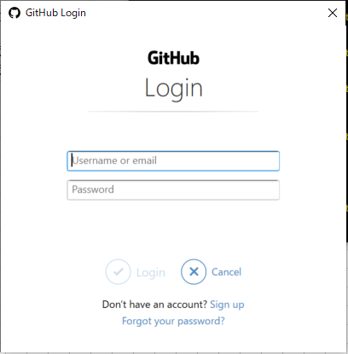

 |  | git pushを実行した後、下記コマンドで、プッシュが成功しているか確認する

 |  |  | <ログ出力の見本>
 |  |  |  | MC@DESKTOP-M070D30 MINGW64 /c/git/git_annyeonghaseyo-world/annyeonghaseyo-world (master)
 |  |  |  | $ git branch
 |  |  |  | * master

 |  |  |  | MC@DESKTOP-M070D30 MINGW64 /c/git/git_annyeonghaseyo-world/annyeonghaseyo-world (master)
 |  |  |  | $ git branch -r
 |  |  |  | origin/HEAD -> origin/master
 |  |  |  | origin/master
 |  |  |  | upstream/master

 |  |  |  | MC@DESKTOP-M070D30 MINGW64 /c/git/git_annyeonghaseyo-world/annyeonghaseyo-world (master)
 |  |  |  | $ git push upstream master
 |  |  |  | Enumerating objects: 5, done.
 |  |  |  | Counting objects: 100% (5/5), done.
 |  |  |  | Delta compression using up to 4 threads
 |  |  |  | Compressing objects: 100% (2/2), done.
 |  |  |  | Writing objects: 100% (3/3), 348 bytes | 174.00 KiB/s, done.
 |  |  |  | Total 3 (delta 1), reused 0 (delta 0)
 |  |  |  | remote: Resolving deltas: 100% (1/1), completed with 1 local object.
 |  |  |  | To https://github.com/c-minami/annyeonghaseyo-world
 |  |  |  | d936bf5..db80101 master -> master

 |  |  |  | MC@DESKTOP-M070D30 MINGW64 /c/git/git_annyeonghaseyo-world/annyeonghaseyo-world (master)
 |  |  |  | $ git log
 |  |  |  | commit db80101a025c6e2db630a2a0ddd5a8a7424147eb (HEAD -> master, upstream/master)
 |  |  |  | Author: Chiaki Minami <c-minami@jtechlab.co.jp>
 |  |  |  | Date: Tue Sep 22 15:45:36 2020 +0900

 |  |  |  | “Gitの勉強で始めてのコミット”

 |  |  |  | commit d936bf51ca0ec97270d1c27e564dac4bab1e01c1 (origin/master, origin/HEAD)
 |  |  |  | Author: c-minami <45527698+c-minami@users.noreply.github.com>
 |  |  |  | Date: Sun Sep 20 21:08:30 2020 +0900

 |  |  |  | Initial commit

プルリクエスト
◆プルリクエスト
 | ★作成予定
 |  | https://docs.github.com/ja/github/collaborating-with-issues-and-pull-requests/creating-a-pull-request

 | ■プルリクエストとは

 |  | ▼イメージ

Git

Gitのプロジェクト

リモートリポジトリ

レビュワー
ソースコードのマージ依頼
ソースコードをマージする
ソースコード
ソースコードのチェック

ローカルの
フォルダ
ローカルの
フォルダ
ローカルの
フォルダ

ソースコード

ローカル
リポジトリ
ローカル
リポジトリ
ローカル
リポジトリ

 |  | ▼手順
 |  |  | https://docs.github.com/ja/github/collaborating-with-issues-and-pull-requests/creating-a-pull-request

画面の表示場所
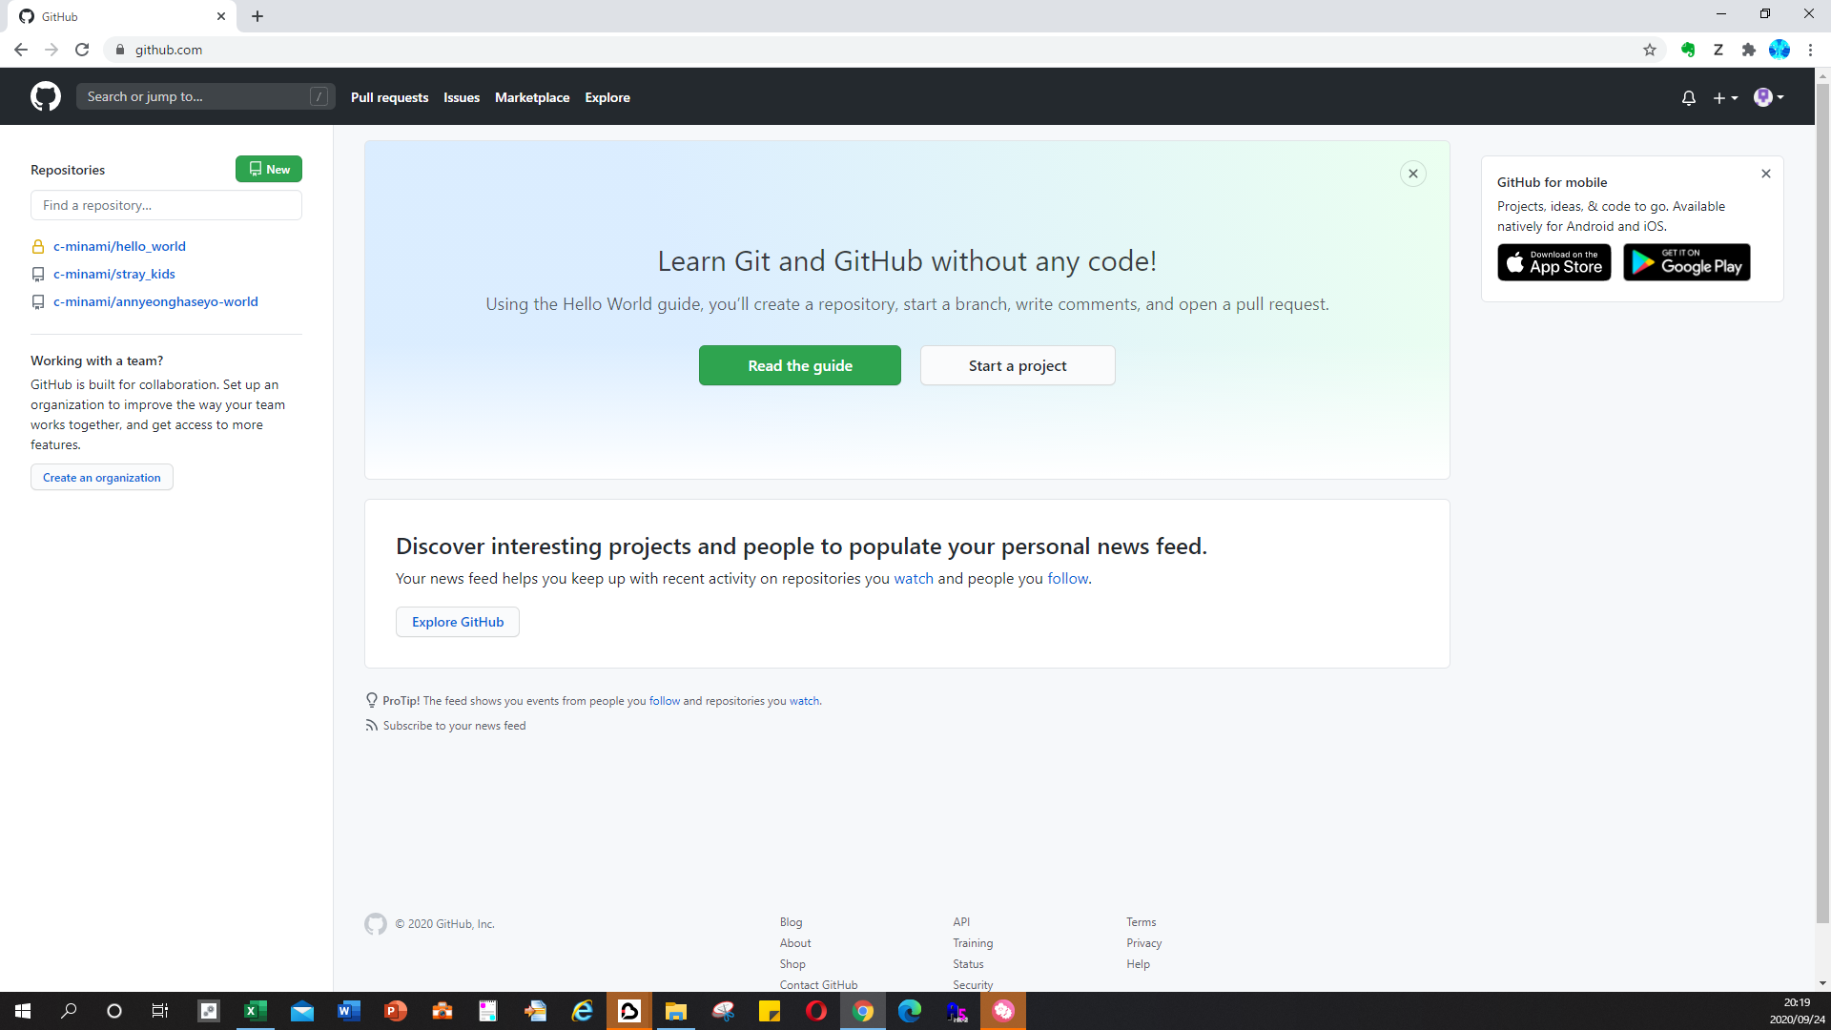
◆【画面閲覧】各要素の表示場所

 | ■リモートリポジトリの表示場所

Git参考コマンド
◆Gitの参考コマンド

 | ▼ローカルリポジトリとリモートリポジトリで、差分確認
 |  | git diff

 |  | ↓出力ログ
 |  | $ git diff
 |  | diff --git a/README.md b/README.md
 |  | index 1c9f2f9..851e0f8 100644
 |  | --- a/README.md
 |  | +++ b/README.md
 |  | @@ -1,2 +1,3 @@
 |  | # annyeonghaseyo-world
 |  | Gitのお勉強リポジトリ(Git? ?? ???)
 |  | +変更_2020/9/21_20:15 |  |  |  |  | ←差分発生している箇所

 | ▼ローカルリポジトリを作成するコマンド

 |  | 1.
 |  | ローカルPCにて、ローカルリポジトリを作成したい場所へ、新規でフォルダ(ディレクトリ)を作成する

 |  | 2.
 |  | 下記のコマンドを実行する
 |  |  | git init

 |  | 3.
 |  | ログに下記のような表示が出力されていれば、ローカルリポジトリの作成成功である

 |  |  | (ログ出力)
 |  |  |  | Initialized empty Git repository in ローカルリポジトリを作成した場所のパスが表示される

 |  | 4,
 |  | ローカルリポジトリを作成したフォルダ(ディレクトリ)の中に「.git」フォルダが作成されていること

 | ▼gitのステータスを確認する方法

 |  | ●イメージ

Git
Gitのプロジェクト
ローカルのフォルダ
リモートリポジトリ
ローカルリポジトリ
.git
この場所へ移動し、
リモートブランチや
ローカルブランチを操作する。
変更を加える
ローカルリポジトリへ変更を加えた場合、
ファイルの更新情報等を知りたい
→git statusコマンドを使用する

 |  | ●現在のローカルリポジトリの状態を確認するコマンド

 |  |  | 1.
 |  |  | gitを使用している、対象ローカルリポジトリへ遷移する
 |  |  | ローカルリポジトリのフォルダ内へ「.git」ファイルが入っていること。
 |  |  | 「.git」ファイルは、git bashまたは、コマンドプロンプト上でしか存在を確認出来ない。

 |  |  | 2.
 |  |  | 下記コマンドを実行する
 |  |  |  | git status

 |  |  |  | (出力ログの例)
 |  |  |  | $ git status
 |  |  |  | On branch master
 |  |  |  | Your branch is up to date with 'origin/master'.

 |  |  |  | Changes not staged for commit:
 |  |  |  | (use "git add <file>..." to update what will be committed)
 |  |  |  | (use "git restore <file>..." to discard changes in working directory)
 |  |  |  | modified: README.md ←ローカルリポジトリに存在する既存ファイルが赤文字で表示される。

 |  |  |  | no changes added to commit (use "git add" and/or "git commit -a")

 |  | ●ローカルリポジトリで変更したファイルを追加する。

 |  |  | 1.
 |  |  | gitを使用している、対象ローカルリポジトリへ遷移する
 |  |  | ローカルリポジトリのフォルダ内へ「.git」ファイルが入っていること。
 |  |  | 「.git」ファイルは、git bashまたは、コマンドプロンプト上でしか存在を確認出来ない。

 |  |  | 2.
 |  |  | 下記コマンドを実行する
 |  |  |  | git add [ローカルリポジトリで変更したファイル名]

 |  |  | 3.
 |  |  | 下記コマンドで、ローカルリポジトリの変更が追加されたか確認する
 |  |  |  | git status

 |  |  |  | (出力ログの例)
 |  |  |  | MC@DESKTOP-M070D30 MINGW64 /c/git/git_annyeonghaseyo-world/annyeonghaseyo-world (master)
 |  |  |  | $ git add README.md

 |  |  |  | MC@DESKTOP-M070D30 MINGW64 /c/git/git_annyeonghaseyo-world/annyeonghaseyo-world (master)
 |  |  |  | $ git status
 |  |  |  | On branch master
 |  |  |  | Your branch is up to date with 'origin/master'.

 |  |  |  | Changes to be committed:
 |  |  |  | (use "git restore --staged <file>..." to unstage)
 |  |  |  | modified: README.md ←ローカルリポジトリに存在する既存ファイルが緑文字で表示される。

 |  | ●【git_インディックスの追加】ローカルリポジトリで変更したファイルをコミットする

 |  |  | ※前提条件
 |  |  |  | 「●ローカルリポジトリで変更したファイルを追加する。」の手順を済ませておくこと

 |  |  | 1.
 |  |  | gitを使用している、対象ローカルリポジトリへ遷移する
 |  |  | ローカルリポジトリのフォルダ内へ「.git」ファイルが入っていること。
 |  |  | 「.git」ファイルは、git bashまたは、コマンドプロンプト上でしか存在を確認出来ない。

 |  |  | 2.
 |  |  | 下記コマンドを実行する
 |  |  |  | git commit -m “コミット内容を入力する”

 |  |  |  | (出力ログの例)
 |  |  |  |  | MC@DESKTOP-M070D30 MINGW64 /c/git/git_annyeonghaseyo-world/annyeonghaseyo-world (master)
 |  |  |  |  | $ git commit -m “Gitの勉強で始めてのコミット”
 |  |  |  |  | [master db80101] “Gitの勉強で始めてのコミット”
 |  |  |  |  | 1 file changed, 1 insertion(+)

 |  |  | 3.
 |  |  | 下記コマンドで、ローカルリポジトリの変更内容がコミットされたか確認する
 |  |  | 「nothing to commit, working tree clean(コミットするものは何もない)」と表示されていれば、成功。
 |  |  |  | git status

 |  |  |  | (出力ログの例)
 |  |  |  |  | $ git status
 |  |  |  |  | On branch master
 |  |  |  |  | Your branch is ahead of 'origin/master' by 1 commit.
 |  |  |  |  | (use "git push" to publish your local commits)

 |  |  |  |  | nothing to commit, working tree clean

 |  |  |  | ・小ネタ
 |  |  |  |  | ↓下記のコマンドを実行することで、ローカルリポジトリで変更したファイルを指定してコミットできる
 |  |  |  |  |  | git commit ファイル名

 |  |  |  |  | ↓ローカルリポジトリで変更したファイルを指定及び、コメントを付ける場合は下記のコマンドを実行する
 |  |  |  |  |  | git commit -m “コメント内容” ファイル名

 |  |  |  |  | ↓現在自分がGitBash上で見ているディレクトリ配下、全ての変更をコミットする場合は、下記のコマンドを実行する
 |  |  |  |  |  | git commit .

